faiss
 | faiss（IVF1000,Flat） |  |  |  |  |  | faiss_batch
 | recall k100 | QPS |  | 索引大小 | 索引构建时间 | 备注 | recall k100 | QPS |  | 索引大小 | 索引构建时间
sift（1M+1W） | 0.994604 | 1623.11 | 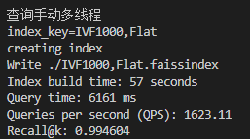 | 496.41 MB | 57s |  | 0.994604 | 3669.72 | 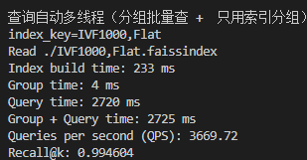 | 496.41 MB | 57s

 | 0.80136 | 2483.24 | 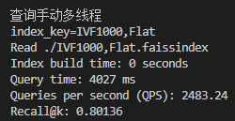 |  |  | nprone = 19 | 0.80136 | 8097.17 | 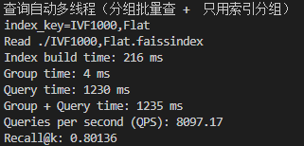
gift(1M+1K) | 0.96658 | 489.476 |  | 3.59 GB |  | nprone = nlist >> 3 |  |  |  | 3.59 GB
 | 0.84438 | 659.196 |  |  |  | nprone = 50

 | 0.80491 | 702.741 |  |  |  | nprone = 41 | 0.80491 | 623.83 | 